商品信息
COCO Living Space｜木质置物架家用可移动绿萝花卉底座
来源：COCO_Living_Space_Shopee全量审计_持续更新.xlsx｜工作表：高销量商品｜Excel第44行｜商品ID：26175703600

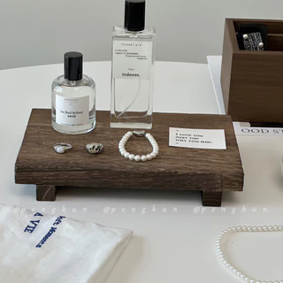
字段 | 内容 | 商品主图
序号 | 106
商品主图 | 见右侧嵌入主图
商品ID | 26175703600
商品中文名称 | 木质置物架家用可移动绿萝花卉底座
商品标题 | Vintage wooden aromatherapy perfume tray, jewelry storage tray rack, key holder, entryway home decor ornament
Shopee链接 | https://shopee.com.my/Vintage-wooden-aromatherapy-perfume-tray-jewelry-storage-tray-rack-key-holder-entryway-home-decor-ornament-i.115498741.26175703600
近月销量显示 | 4 Sold/Month
近月销量下限 | 4
列表价格显示 | RM21.54
列表最低价(MYR) | 21.54
列表评分 | 4.9
累计总销量显示 | 2k+ Sold
累计总销量下限 | 2,000
是否精确 | FALSE
详情价格显示 | RM21.54
详情价(MYR) | 21.54
详情评分 | 4.9
评论覆盖 | partial
好评主题 | 当前可见6条有文字评论中，有效反馈主要认可木纹和颜色、外观、做工、包装、到货速度，以及小巧适合桌面收纳。
差评/风险主题 | 有买家反映气味持续一周，另有买家觉得商品比预期轻；1条是眼镜广告、1条大部分内容与黑芝麻有关，均不能作为商品证据。平台另有1条一星和2条三星，其具体原因未核验；木制品长期防霉也未由当前样本验证。
图片来源URL | https://down-my.img.susercontent.com/file/sg-11134201-7rbl8-m629bfzgp3a6b5@resize_w320_nl.webp
1688链接 | https://detail.1688.com/offer/953052899375.html?share_token=W30t7kC5lqXVBaGgOikFE5ROJ1DQCN76QZ9s0+XbG4muJZfxzWl9Dg%3D%3D&__share_id=c93d1de3-c5bb-458e-a8c8-d54c43f08956&rpg-cnt=share.offerDetail&offerId=953052899375&__zhi_token=fda9Jm730Tsal&spm=a262eq.8992535%2F20260804.5103953.0&forcePC=1785774410217
颜色/规格 | 桐木 松木
长宽高 | 9cm*22cm*3.8cm 15cm*23cm*3.8cm
重量(g) | 200
单个成本 | 9cm*22cm*3.8cm¥6.5 15cm*23cm*3.8cm ¥8
单个运费 | 3.00
国内段总价 | 9cm*22cm*3.8cm ¥9.5 15cm*23cm*3.8cm ¥11
国际头程
总成本估算
利润估算
预计毛利率估算
3个成本
3个运费
国内段总价2
国际头程2
总成本估算2
利润估算2
预计毛利率估算2
5个成本
5个运费
国内段总价3
国际头程3
总成本估算3
利润估算3
预计毛利率估算3
8个成本
8个运费
国内段总价4
国际头程4
总成本估算4
利润估算4
预计毛利率估算4

